Employee directory a Org Chart
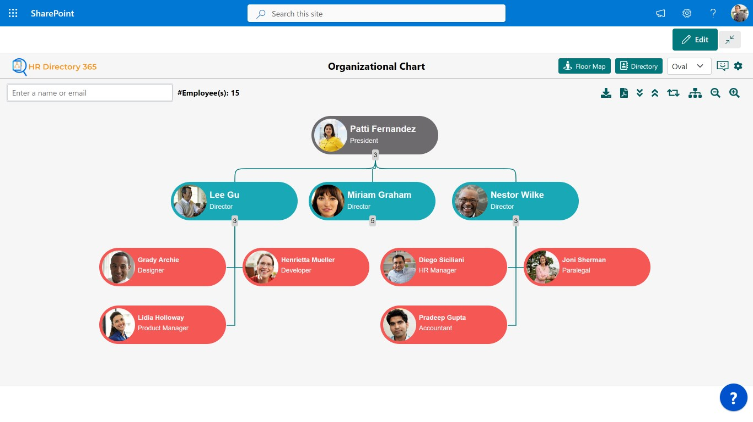
Účel stránky |  | Stránka je znázorněním Employee Directory a Org Chart a Floor plánu, slouží k vyhledávání zaměstnanců a jejich kontaktních údajů, slouží rovněž k vyhledávání pozic, které tito zaměstnanci zastávají. Tj pokud zaměstnance např. neví, kdo je jeho mzdová účetní, potřebuje nejprve vyhledat tuto pozici a zobrazí se mu, kdo ji ve firmě zastává. Stránka zároveň zobrazuje organizační strukturu firmy včentě hierarchického rozložení.
Cílová skupina |  | všichni zaměstnanci ZPMV, noví zaměstnanci
MS Aplikace |  | sdílení stránky prostřednictvím Teams, Outlook, atp.
Další využití stránky |  | Relevantní části stránky podle částí organizační struktury jsou využity pro stránku Útvar-Projekty-Risk Mngmnt a zobrazují oganizační strukturu daného oddělení s proklikem na stránku s kontakty na konkrétní zobrazené zaměstnance
Umístnění |  | Na Homepage - Navigace v hlavním menu, strnka bude velmi vytěžována
Správa a odpovědnost za obsah |  | OIS, OŘLZ, hospodářská správa
 |  | poznámka propojení s přítomností na pracovišti do budoucna, až bude docházkový systém Cominfo nahrazen Okbase
příklady vizualizace řešení jako u MS - HR Directory 365 |  |  | https://appsource.microsoft.com/en-us/product/office/WA200003953?tab=Overview |  |  |  | v aplikaci veškeré údaje - netřeba duplikovat telefonní seznam a organizační strukturu s telefonním seznamem

Údaje | Tituly před jménem |  | Vyhledávání | příjmení | Noví kolegové | propis nástupů na stránkuHomepage a na stránku Nový zaměstnanec
údaje jsou dostupné všem, nezobrazují se selektivně | Jméno |  |  | pozice |  | zobrazení končí 28. dnem od data nástupu na pozici
 | Příjmení |  |  | zařazení v rámci organizační strutkury
 | Tituly za jménem
 | Datum nástupu na pozici
 | Pozice |  | Práce s vyhledanou informací
 | Zařazení v rámci organizační struktury |  |  | možnost sdílet prostřednictvím MS aplikací
 | Název pracoviště |  |  | Možnost stáhnout Org Chart po organizačních částech v pdf
 | Adresa pracoviště |  |  | Možnost propojit sekce Org Chart s daným útvarem a jeho stránkou na intranetu (Útvar-Prjekty-Risk Mngment)
 | Umístění v budově
 | Číslo kanceláře |  | Floor plan a map | pro hospodářskou správu
 | Email
 | Teamsy
 | Tel pevná linka
 | Tel mobil | (nepovinný údaj, pokud nemá zaměstnanec prac. Mobil)
 | O mně | možnost vložení odstavce zaměstnancem
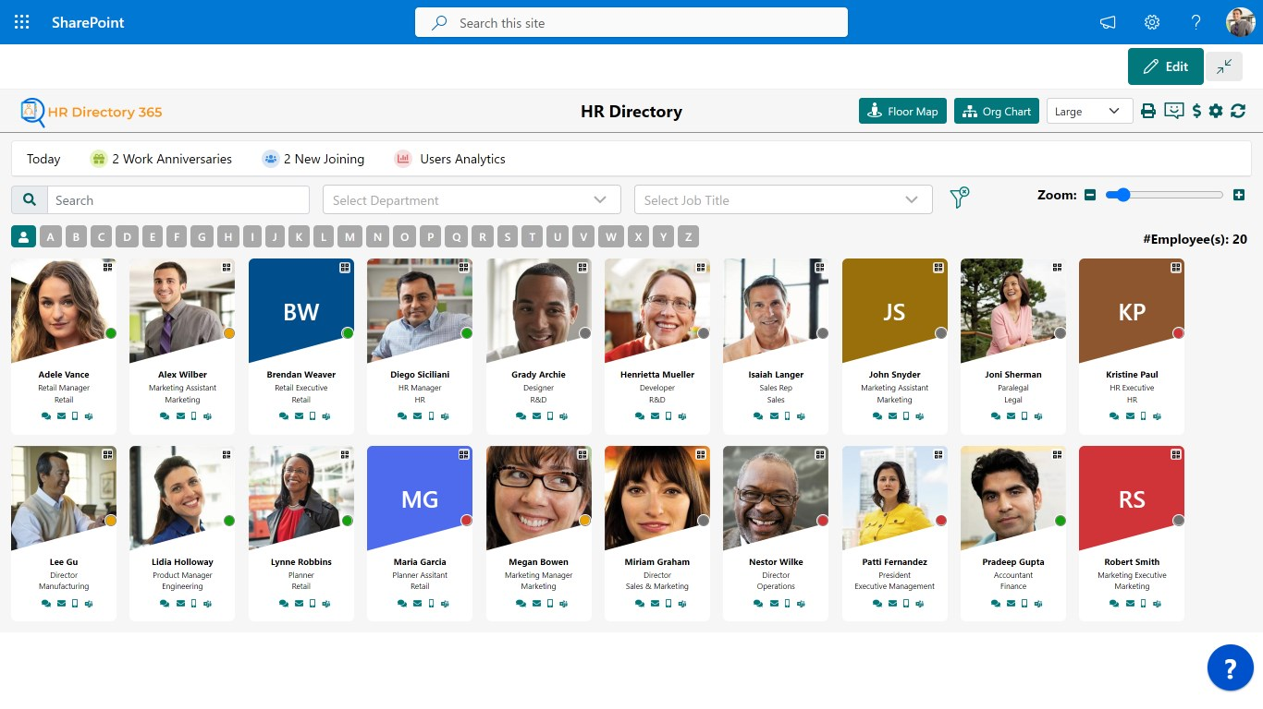
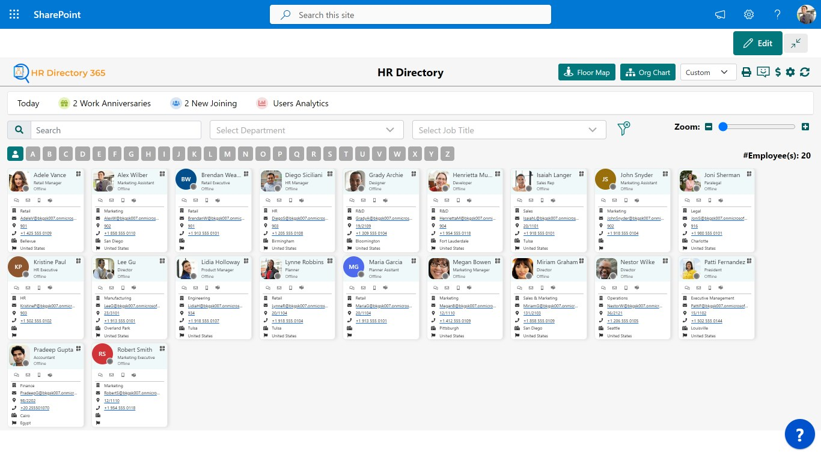

 | Data pro Org chart z aplikace OK Base a AD

